Cover
이사만루 게임 개요


 | 개발/유통: | 공게임즈 |  | 목차
 | 플랫폼:
 | 엔진: | 유니티 |  | -표지
 | 장르: | 모바일 야구 시뮬레이션 |  | -프로젝트 진행율
 | 주요 타겟: | 야구 팬층 |  | -테스트케이스

게임 진행은 실제 야구 룰과 같음.
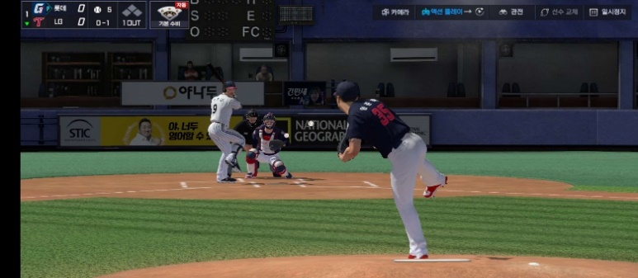

 |  |  | 모션 캡처와 이사만루만의 물리 엔진을 도입해, 실제 야구를 정밀하게 구현하고 리얼리티를 극대화함.

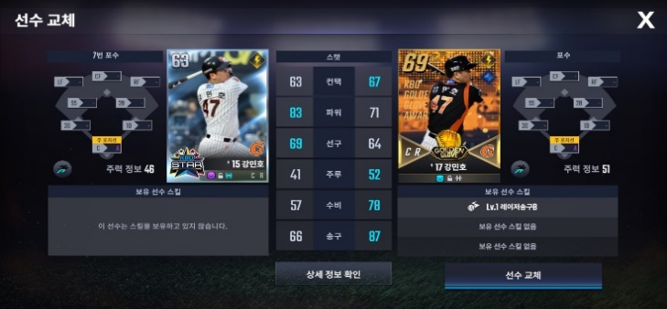

 |  |  | 선수 카드에 실제 KBO 성적이 반영됨. 같은 선수 카드여도 시즌에 따른 능력치 편차가 있음.

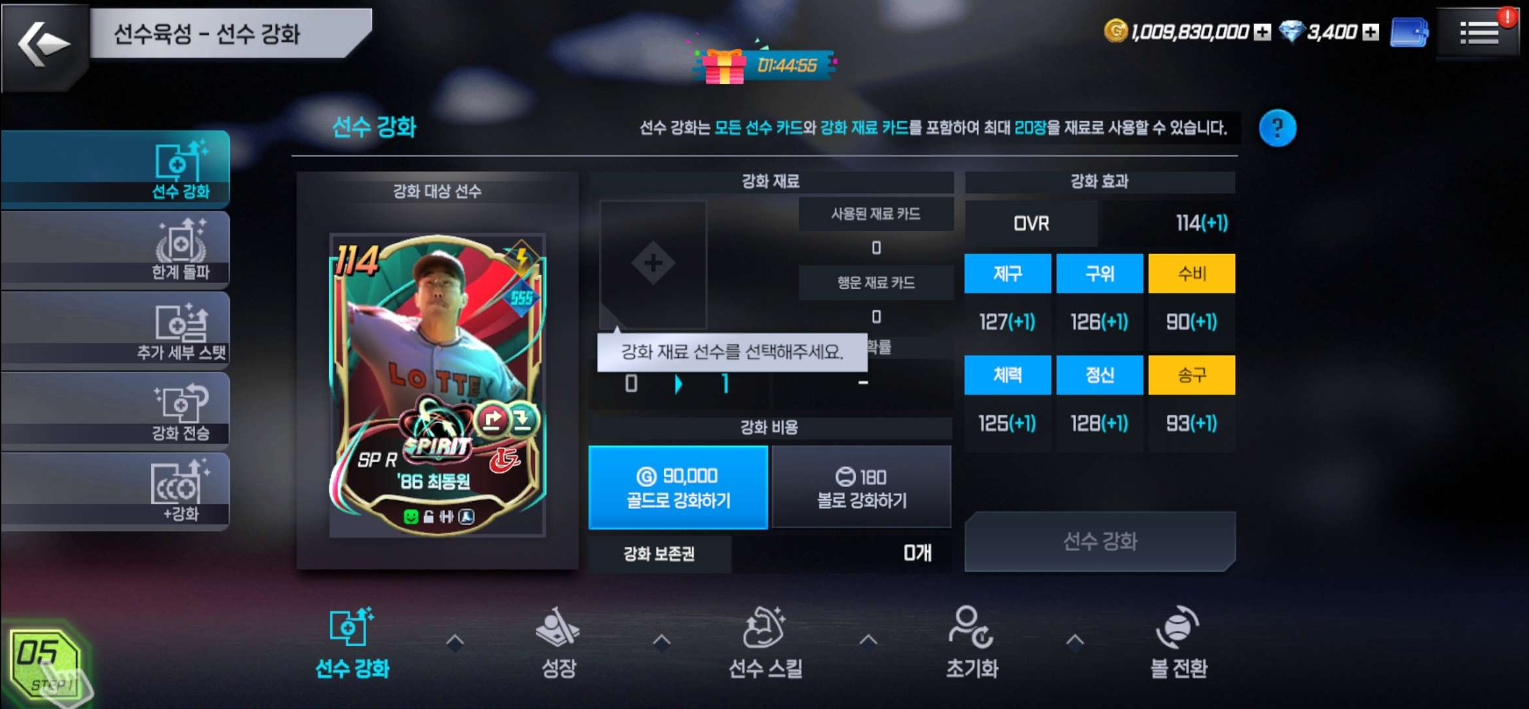
 |  |  | 투수와 타자의 조합에 의해 선수의 스탯이 변화하며, 선수 카드 육성을 통해 능력치와 스킬 강화할 수 있음. 이사만루의 핵심 시스템.

프로젝트 진행율
QA Test Dashboard

% of Test Cases Pass |  |  |  |  |  |  | % of Test Cases Fail
80% |  |  |  |  |  |  | 2%

TestCase Progress

구분 | Pass | Fail | Blocked | Not Tested | 전체 | Pass율 | Fail율
메인화면 | 161 | 4 | 32 | 3 | 201 | 80% | 2%

